Pressverband
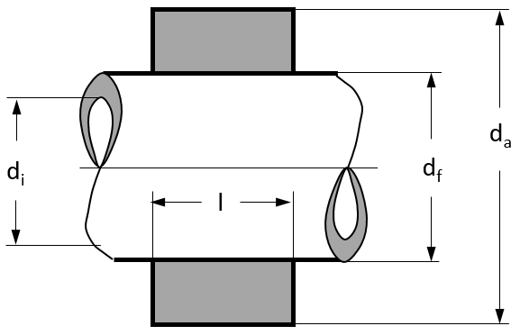
Maße
di | 100 | mm
da | 200 | mm
l | 250 | mm

Zulässige Festigkeiten
σ zul,i | 480 | N/mm²
σ zul,a | 630 | N/mm²
Haftbeiwert ν | 0.3

Auswertung
c | 0.76
q | 0.5
df | 154.31 | mm | opt. Fugendurchmesser

gewählt df | 150 | mm | Fugendurchmesser
qa | 0.75
p0 | 151.35 | N/mm² | vorh. Fugenpressung
Fa | 5,349.18 | kN | übertragbare Axialkraft
Md | 401.19 | kNm | übertragbares Drehmoment

